Sheet1
과목명 | 마이크로프로세서 및 실습
분반 | 2분반
학번 | 2013136141 , 2015136068
이름 | 홍승현 , 신현아
과제명
번호 | 부품명 | 단가 | 수량(EA) | 가격 | 링크 | 사진
1 | 적외선 거리 측정 센서 모듈 / 스마트카 장애물 감지 / IR Infrared Obstacle Avoidance Sensor Module | 4,900 | 2 | 9,800 | http://www.gameplusedu.com/shop/goods/goods_view.php?goodsno=1245&category=016003 | 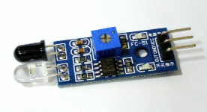 | 다른 제품이여도 상관없습니다. > 이대로 진행하셔도 될 것 같습니다.
2 | JARDUINO-UNO-BT 블루투스 실드 내장 아두이노 UNO 호환 모듈 | 35,000 | 1 | 35,000 | http://www.eleparts.co.kr/EPXC3UXB |  | 다른 제품이여도 상관없습니다. > 이대로 진행하셔도 될 것 같습니다.
3 | 아두이노 모터 쉴드 L293D | ₩22,000 | 1 |  | http://igameplusshop.com/shop/goods/goods_view.php?goodsno=564&inflow =naver&NaPm=ct%3Diel2pvtk%7Cci%3D05ec06f5de88f7d478d63fa4f25 644586617bbea%7Ctr%3Dslsl%7Csn%3D226306%7Chk%3D38e4d26eb6335f8e6282bfddf537ee35cfe8e5c0 | 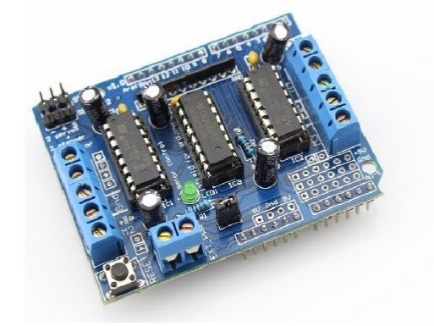 | 조교님께 받앋습니다 > 목록에서 빼주세요
4 | servo motor | 4,400 | 1 |  | http://www.gameplusedu.com/shop/goods/goods_view.php?goodsno=678&category=012 | 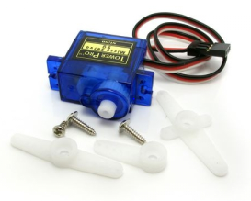 | 조교님께 받앋습니다 > 목록에서 빼주세요
5 | 9v Battery holder with DC Jack | 1,400 | 2 | 2,800 | http://www.eleparts.co.kr/EPXGDFRT | 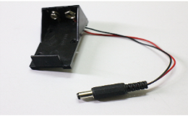
6 | X5C전용 프로펠러 | 6,220 | 1 | 6,220 | http://www.eleparts.co.kr/EPXGUPL8 | 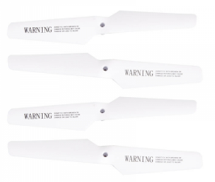
7 | X5C Motor 4pcs(2x CW +2 x CCW) - k300,k500공용 | 19,800 | 1 | 19,800 | http://www.gameplusedu.com/shop/goods/goods_view.php?&goodsno=808 | 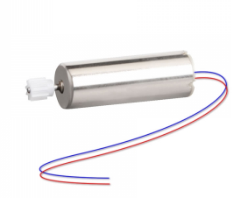
8 | 조이스틱센서쉴드 | 32,000 | 1 | 32,000 | http://www.eleparts.co.kr/EPXGTWMAbrand
9 | [듀라셀] 6LR61G-9V(벌크) | 1,900 | 3 | 5,700 | http://www.eleparts.co.kr/EPX68J6Y
 |  |  | 최종가격 | 111,320

